Buscar y Reemplazar
Buscar y Reemplazar
Practiquemos

La herramienta Buscar y reemplazar en Excel nos permite buscar elementos en nuestro libro, como un número o una cadena de texto en particular. Así también la herramienta Reemplazar la aplicamos cuando queremos sobreescribir un elemento después de haberlo encontrado
1. Busca los nombres con una "a" y cambialo a "A"
2. En la columna de Empleado hay registros con una "N", reemplazala por tu nombre
3. En la columna de Mes reemplaza el texto "no se capturó mes" por "Enero" y el texto "NO SE CAPTURÓ MES" por Diciembre
4. Reemplaza las comas por un espacio
 | Factura | Empleado | Mes | Monto | C. Costos
 | 65DA03 | DAVID,DIAZ | Enero | $5,511.00 | 14003
 | 222RA04 | RAYMUNDO,MORRONGO | Febrero | $5,527.00 | 14004
 | 21AN03 | ANDA,BARRIOS | Marzo | $5,538.00 | 14003
 | 134JU05 | JUNIBA,LEÓN | Abril | $5,554.00 | 14005
 | 36BE05 | BELEM,CASTAÑEDA | Mayo | $6,010.00 | 14005
 | 100IS03 | ISAAC,GONZALEZ | Junio | $6,507.00 | 14003
 | 95GI06 | GIOVANNY,GARZA | Julio | $6,612.00 | 14006
Teoría para repasar | 140KA05 | KARLA,MADRID | Agosto | $6,760.00 | 14005
Buscar o reemplazar texto y números | 198NA01 | NANCY,GUTIERREZ | NO SE CAPTURÓ MES | $7,351.00 | 14001
Buscar
 | 128JU07 | N | Octubre | $7,498.00 | 14007
 | 89FA02 | FABIOLA,GaRCIA | Noviembre | $7,704.00 | 14002
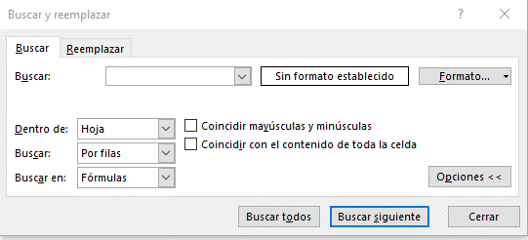
 | 77ED06 | EDUARDO,FIERROS | Diciembre | $7,733.00 | 14006
CTRL + B
Abrir BUSCAR
CTRL + L
Abrir Reemplazar
 | 264VI08 | VIRIDIANA,VALERIO | Enero | $7,865.00 | 14008
Cuadro de busqueda
 | 167MA03 | MARIA,BUSTOS | Febrero | $8,346.00 | 14003
Definición de formato
 | 160MA08 | MARIA,AVILES | Marzo | $8,535.00 | 14008
 | 46CA06 | CARLOS,CHOLICO | Abril | $8,862.00 | 14006
 | 201NE03 | NEIDA,HERNANDEZ | NO SE CAPTURÓ MES | $9,212.00 | 14003
 | 135KA04 | KAREN,LEPE | Octubre | $9,371.00 | 14004
Opciones Avanzadas de busqueda
 | 190MI05 | N | Noviembre | $9,523.00 | 14005
 | 117JO06 | JORGE,HERNANDEZ | Diciembre | $10,020.00 | 14006
 | 24AN05 | ANDREA,BECERRA | Enero | $10,063.00 | 14005
 | 183MA04 | MAYRA,ESTRADA | Febrero | $10,146.00 | 14004
 | 163MA07 | MARIA,BAUTISTA | no se capturó mes | $10,443.00 | 14007
 | 251TE06 | TENORIO,SANCHEZ | Diciembre | $10,908.00 | 14006
 | 82EM06 | N | Enero | $11,119.00 | 14006
 | 113JO07 | JOANES,HERNANDEZ | Febrero | $12,163.00 | 14007
Reemplazar
 | 63DA05 | DALIA,DELGADO | Marzo | $12,437.00 | 14005
 | 156MA06 | MANUEL,ALVAREZ | Abril | $12,958.00 | 14006
 | 245SA08 | SARAI,SALGADO | Septiembre | $13,514.00 | 14008
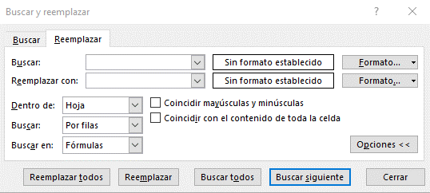
 | 254UR03 | URSULA,SOLANO | Octubre | $13,762.00 | 14003
Cuadro de reemplazo
 | 238RU02 | RUTH,ROJAS | Febrero | $14,479.00 | 14002
 | 234RO06 | ROSARIO,RAMOS | Marzo | $14,845.00 | 14006
Definición de formato
 | 86ES06 | ESMERALDA,GARAY | Abril | $14,933.00 | 14006
 | 231RO07 | ROSA,PULIDO | Mayo | $14,969.00 | 14007
 | 259VI08 | VIANEY,TINOCO | Junio | $14,982.00 | 14008
 | 179MA07 | MARISOL,DIAZ | Julio | $14,993.00 | 14007
Opciones Avanzadas de reemplazo
 | 55CI07 | CINTHIA,COVARRUBIAS | Agosto | $15,046.00 | 14007
 | 154LU05 | LUISA,MEDINA | Septiembre | $15,187.00 | 14005
 | 31AR04 | ARELI,CARDONA | Octubre | $15,324.00 | 14004
 | 145LA04 | LA,MARTINEZ | Noviembre | $15,362.00 | 14004
 | 263VI07 | VICTORIA,TREJO | Diciembre | $16,279.00 | 14007
 | 83ER03 | ERICA,GALICIA | Enero | $16,719.00 | 14003
 | 115JO01 | JONATHAN,HERNANDEZ | Febrero | $17,335.00 | 14001
Tip
Puedes usar caracteres comodín, como un asterisco (*) o un signo de interrogación (?), en sus criterios de búsqueda:
Asterisco para buscar cualquier cadena de caracteres. Por ejemplo, s*l devolverá tanto "sal" como "señal".
Signo de interrogación para buscar un solo carácter. Por ejemplo, s?l devolverá "sal" y "sol".
 | 122JO03 | JOSE,HUERTA | Marzo | $17,678.00 | 14003
 | 107JE07 | JENNI,GUTIERREZ | Abril | $18,179.00 | 14007
 | 79EL07 | ELIZABETH,FLORES | Enero | $18,844.00 | 14007
 | 219RA03 | RAMON,MOLINA | Febrero | $19,700.00 | 14003
 | 22AN07 | ANDREA,BARRON | Marzo | $20,507.00 | 14007
 | 268YE02 | YESSICA,VARGAS | Abril | $20,725.00 | 14002
 | 205NO06 | NORMA,IBARRA | Septiembre | $21,176.00 | 14006
 | 84ER07 | ERIK,GALLARDO | Octubre | $21,496.00 | 14007
 | 233RO03 | ROSA,RAMIREZ | Noviembre | $21,562.00 | 14003
 | 220RA02 | RAMONA,MORA | Diciembre | $21,595.00 | 14002
 | 10AL05 | ALBERTO,ALMANZA | Enero | $21,874.00 | 14005
 | 164MA08 | MARIA,BOCANEGRA | Febrero | $22,083.00 | 14008
 | 172MA04 | MARIA,CHAVEZ | Noviembre | $22,499.00 | 14004
 | 170MA05 | MARIA,CARMONA | Diciembre | $22,530.00 | 14005
 | 34BE07 | BEATRIZ,CASADO | Enero | $22,626.00 | 14007
 | 244SA05 | SARAI,RUIZ | Febrero | $22,651.00 | 14005
 | 114JO05 | JOHANA,HERNANDEZ | Marzo | $22,765.00 | 14005
 | 185MI05 | N | Abril | $23,003.00 | 14005
 | 104JA03 | JAHAZIEL,GUERRERO | NO SE CAPTURÓ MES | $23,102.00 | 14003
 | 240SA02 | SALVADOR,ROJO | Octubre | $23,215.00 | 14002
 | 171MA06 | MARIA,CASTILLO | Febrero | $23,709.00 | 14006
 | 248ST06 | STEPHANIE,SANCHEZ | Marzo | $23,821.00 | 14006
 | 258VE07 | VERONICA,TELLEZ | Abril | $24,889.00 | 14007
 | 101IT04 | ITZEL,GORIS | Mayo | $24,896.00 | 14004
 | 32AR05 | ARTEMIO,CARRILLO | Junio | $25,174.00 | 14005
 | 159MA02 | MARIA,AVENDAÑO | Julio | $25,624.00 | 14002
 | 97HE02 | HECTOR,GOMEZ | Agosto | $26,316.00 | 14002
 | 9AL07 | ALBERTO,ALDAPE | no se capturó mes | $26,414.00 | 14007
 | 23AN04 | ANDREA,BAZAN | Octubre | $26,522.00 | 14004
 | 17AN07 | ANA,AVENDAÑO | Noviembre | $26,585.00 | 14007
 | 246SE07 | SERGIO,SANCHEZ | Diciembre | $27,855.00 | 14007
 | 62CY02 | CYNTHIA,DELGADO | Enero | $27,916.00 | 14002
 | 133JU03 | JULIO,LAZOS | Febrero | $28,149.00 | 14003
 | 99IR06 | IRVING,GONZALEZ | Marzo | $28,854.00 | 14006
 | 153LU04 | LUIS,MEDINA | Abril | $29,071.00 | 14004
 | 214PA01 | PAOLA,MEJIA | Enero | $29,347.00 | 14001
 | 13AL07 | ALMA,ALVARADO | Febrero | $29,355.00 | 14007
 | 173MA06 | MARIA,CIAU | Marzo | $29,782.00 | 14006
 | 15AM03 | AMERICA,ARANDA | Abril | $30,008.00 | 14003
 | 87ES03 | N | Mayo | $30,022.00 | 14003
 | 109JE02 | JESICA,HERNANDEZ | Noviembre | $30,070.00 | 14002
 | 217PE04 | PERLA,MEZA | Diciembre | $30,646.00 | 14004
 | 265YA03 | YAMILETT,VARGAS | Enero | $31,573.00 | 14003
 | 28AN05 | ANGEL,CALZADILLAS | Febrero | $31,702.00 | 14005
 | 25AN07 | ANDREA,BELTRAN | Noviembre | $31,988.00 | 14007
 | 169MA03 | N | Diciembre | $32,035.00 | 14003
 | 228RO08 | ROEL,PEREZ | Enero | $32,767.00 | 14008
 | 253TE06 | TERESITA,SERRANO | Febrero | $32,937.00 | 14006
 | 73ED07 | EDGAR,ESCOBAR | Marzo | $33,661.00 | 14007
 | 103J.04 | J.,GUEREÑA | Abril | $34,286.00 | 14004
 | 18AN05 | ANA,AYALA | NO SE CAPTURÓ MES | $34,554.00 | 14005
 | 116JO03 | JORGE,HERNANDEZ | Octubre | $35,391.00 | 14003
 | 256VE06 | VERONICA,SOTELO | Febrero | $35,455.00 | 14006
 | 105JA02 | JANETTE,GUERRERO | Marzo | $35,739.00 | 14002
 | 175MA07 | MARIANA,CORTEZ | Abril | $36,664.00 | 14007
 | 141KA04 | KARLA,MARAVILLA | Mayo | $36,811.00 | 14004
 | 41BR06 | BRENDA,CASTILLO | Junio | $37,468.00 | 14006
 | 26AN05 | ANDRES,BERNAL | Julio | $38,103.00 | 14005
 | 20AN01 | ANATOLIO,BARREDA | Agosto | $38,157.00 | 14001
 | 44CA06 | CARLOS,CHAGOYA | Septiembre | $38,534.00 | 14006
 | 91FR07 | FREDY,GARCIA | Octubre | $38,591.00 | 14007
 | 260VI02 | VICTOR,TOBON | no se capturó mes | $38,638.00 | 14002
 | 81EL04 | ELSA,FLORES | Diciembre | $38,747.00 | 14004
 | 40BR05 | BRAULIO,CASTILLO | Enero | $38,864.00 | 14005
 | 204NO06 | NORMA,HERNANDEZ | Febrero | $38,993.00 | 14006
 | 119JO05 | JORGE,HIDALGO | NO SE CAPTURÓ MES | $39,601.00 | 14005
 | 58CL02 | CLAUDIA,DAVALOS | Abril | $39,957.00 | 14002
 | 166MA06 | N | Enero | $39,976.00 | 14006
 | 80EL07 | ELIZABETH,FLORES | Febrero | $40,152.00 | 14007
 | 30AN07 | ANGELA,CARDENAS | Marzo | $40,545.00 | 14007
 | 47CA04 | CAROLINA,CHUC | Abril | $41,064.00 | 14004
 | 2AB07 | ABIGAIL,AGUILAR | Mayo | $41,628.00 | 14007
 | 29AN07 | ANGELA,CARDENAS | Julio | $42,451.00 | 14007
 | 19AN03 | N | Agosto | $42,577.00 | 14003
 | 94GA06 | GABRIELA,GARCIA | Septiembre | $42,997.00 | 14006
 | 14AL02 | ALMA,ANGULO | Octubre | $43,060.00 | 14002
 | 35BE01 | BEATRIZ,CASTAÑEDA | Noviembre | $43,075.00 | 14001
 | 137KA07 | KAREN,LOPEZ | Diciembre | $43,464.00 | 14007
 | 247SO03 | SONIA,SANCHEZ | Enero | $44,014.00 | 14003
 | 136KA02 | KAREN,LOPEZ | Febrero | $45,505.00 | 14002
 | 208OM05 | OMAR,LARA | Marzo | $45,791.00 | 14005
 | 59CL03 | CLAUDIA,DAVILA | Abril | $46,787.00 | 14003
 | 123JO06 | JOSE,IÑIGUEZ | no se capturó mes | $46,913.00 | 14006
 | 161MA01 | MARIA,BARCENAS | Octubre | $47,121.00 | 14001
 | 230RO03 | ROJAS,PULIDO | Noviembre | $47,164.00 | 14003
 | 152LU02 | LUCELI,MATA | Diciembre | $47,499.00 | 14002
 | 249SU07 | SUAD,SANCHEZ | Enero | $48,064.00 | 14007
 | 76ED05 | EDMUNDO,FERNANDEZ | Febrero | $48,583.00 | 14005
 | 146LA08 | LAURA,MARTINEZ | Noviembre | $48,652.00 | 14008
 | 69DE04 | DEYSI,DIEZ | Diciembre | $48,815.00 | 14004
 | 54CH05 | CHRYSTIAN,CORTEZ | Enero | $49,194.00 | 14005
 | 121JO07 | JORGE,HUERTA | Febrero | $49,284.00 | 14007
 | 90FE06 | FERNANDO,GARCIA | Marzo | $49,505.00 | 14006
 | 202NO04 | NOEMI,HERNANDEZ | Abril | $49,714.00 | 14004
 | 144KA07 | KARLA,MARTINEZ | NO SE CAPTURÓ MES | $49,761.00 | 14007
 | 180MA03 | MARISOL,DOMINGUEZ | Octubre | $49,873.00 | 14003
 | 130JU05 | JUAN,JURADO | Febrero | $50,424.00 | 14005
 | 229RO06 | ROGER,PIÑA | Marzo | $51,345.00 | 14006
 | 5AD07 | ADRIANA,AGUIRRE | Abril | $52,181.00 | 14007
 | 212OS02 | OSCAR,MARTINEZ | Mayo | $52,434.00 | 14002
 | 216PA03 | PATRICIA,MENDOZA | Junio | $52,982.00 | 14003
 | 16AN04 | N | Julio | $53,977.00 | 14004
 | 236RU08 | RUTH,RIVERA | no se capturó mes | $54,365.00 | 14008
 | 78ED02 | EDWIN,FLORES | Septiembre | $54,409.00 | 14002
 | 213OS08 | OSCAR,MARTINEZ | Octubre | $56,043.00 | 14008
 | 139KA05 | KARINA,MACIAS | Noviembre | $56,233.00 | 14005
 | 57CI03 | CIRINA,CRUZ | Diciembre | $57,402.00 | 14003
 | 56CI06 | CINTHIA,CRUZ | Enero | $57,494.00 | 14006
 | 8AL06 | ALAN,ALCAZAR | Febrero | $58,412.00 | 14006
 | 235RU06 | RUBEN,RANGEL | Marzo | $58,680.00 | 14006
 | 211OS02 | OSCAR,MARTINEZ | Abril | $58,779.00 | 14002
 | 4AD06 | ADELAIDA,AGUIRRE | Enero | $58,789.00 | 14006
 | 118JO06 | JORGE,HERREJON | Febrero | $59,058.00 | 14006
 | 187MI07 | MIGUEL,FLORES | Marzo | $60,197.00 | 14007
 | 158MA01 | MARIA,ANDRADE | Abril | $60,519.00 | 14001
 | 125JO04 | JOSE,JASSO | Mayo | $60,740.00 | 14004
 | 178MA07 | MARIO,CUPUL | Junio | $60,921.00 | 14007
 | 1AB03 | ABIGAIL,ACEVEDO | Julio | $60,975.00 | 14003
 | 112JE05 | JESUS,HERNANDEZ | Agosto | $61,969.00 | 14005
 | 197NA05 | NALLELY,GONZALEZ | NO SE CAPTURÓ MES | $62,821.00 | 14005
 | 203NO05 | NOEMI,HERNANDEZ | Octubre | $62,847.00 | 14005
 | 45CA06 | CARLOS,CHAVEZ | Noviembre | $62,874.00 | 14006
 | 199NA04 | NATHALIE,HERNANDEZ | Diciembre | $62,982.00 | 14004
 | 75ED06 | EDITH,FABIAN | Enero | $63,000.00 | 14006
 | 93GA06 | GABRIELA,GARCIA | Febrero | $63,541.00 | 14006
 | 174MA02 | MARIA,CORTAZA | Marzo | $64,980.00 | 14002
 | 60CL03 | CLAUDIA,DE | Abril | $65,054.00 | 14003
 | 67DE07 | DE,DIAZ | Septiembre | $65,139.00 | 14007
...

Texto en columnas
Texto en columnas

Cuando tenemos un texto que deseamos dividir en varias celdas de nuestra hoja, podemos utilizar el Asistente para convertir texto en columnas.
Las aplicaciones de este asistente pueden ser muchas, por ejemplo: separar nombres completos, series númericas, ID´s, etc.
Practiquemos
Necesitamos separar el registro para obtener día y mes de la venta
Separa el nombre completo en Nombre y Apellido
Descargamos de un portal externo información correspondiente a la cobranza de la empresa.
Aplica Texto en Columnas para separar la información y facilitar su análisis
...
 | Venta | Monto | Texto | Día | Texto | Mes | Empleado | Nombre | Apellido | Documento Fec.Inicio Fec.Fin CORRIENTE 1-30 31-60 61-90 91-120 121-150 151-180 181-9999 | Documento | Fec. Inicio | Fec. Fin | Corriente | 1-30 Días | 31-60 Días
 | Día14MesMayo | $74,922.00 |  |  |  |  | ABRIL,AGUILERA |  |  | FAGS015659 3/22/2022 9/18/2022 75,624.00 0.00 0.00 0.00 0.00 0.00 0.00 0.00
 | Día11MesMarzo | $90,426.00 |  |  |  |  | ALEJANDRA,ALONSO |  |  | FAGS015675 3/25/2022 9/21/2022 75,624.00 0.00 0.00 0.00 0.00 0.00 0.00 0.00
 | Día26MesFebrero | $63,154.00 |  |  |  |  | ANDREA,BAZAN |  |  | FAGS015689 3/26/2022 9/22/2022 54,449.28 0.00 0.00 0.00 0.00 0.00 0.00 0.00
 | Día10MesAbril | $89,059.00 |  |  |  |  | BERENICE,CASTILLO |  |  | FAGS016061 5/31/2022 7/30/2022 0.00 59,908.55 0.00 0.00 0.00 0.00 0.00 0.00
 | Día06MesMarzo | $95,445.00 |  |  |  |  | CAROLINA,CHUC |  |  | FAGS016289 7/2/2022 8/1/2022 0.00 5,694.90 0.00 0.00 0.00 0.00 0.00 0.00
 | Día22MesEnero | $97,560.00 |  |  |  |  | CLAUDIA,DAVILA |  |  | FAGS016300 7/2/2022 8/1/2022 0.00 13,928.04 0.00 0.00 0.00 0.00 0.00 0.00
 | Día01MesFebrero | $56,401.00 |  |  |  |  | EVELING,GARCIA |  |  | FAGS016330 7/4/2022 8/18/2022 46,807.53 0.00 0.00 0.00 0.00 0.00 0.00 0.00
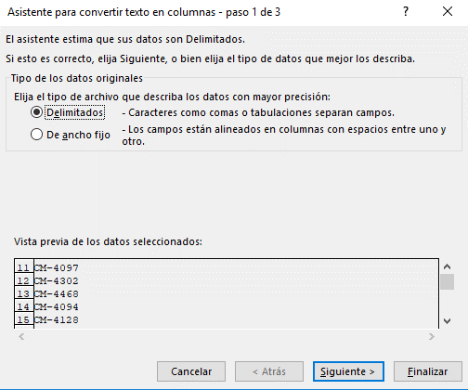
 | Día11MesAbril | $91,459.00 |  |  |  |  | GUADALUPE,GIRÓN |  |  | FAGS016337 7/5/2022 8/4/2022 0.00 10,664.50 0.00 0.00 0.00 0.00 0.00 0.00
 | Día25MesAbril | $87,689.00 |  |  |  |  | JENNIFER,HERNANDEZ |  |  | FAGS016338 7/5/2022 8/4/2022 0.00 693.00 0.00 0.00 0.00 0.00 0.00 0.00
 | Día06MesMarzo | $57,488.00 |  |  |  |  | JOHANA,HERNANDEZ
 | Día17MesEnero | $76,805.00
 | Día05MesMayo | $67,506.00
 | Día24MesEnero | $76,366.00
 | Día03MesFebrero | $64,839.00
 | Día27MesAbril | $56,154.00
 | Día18MesMarzo | $90,426.00
 | Día03MesEnero | $87,780.00
 | Día15MesEnero | $83,717.00
 | Día16MesMayo | $91,423.00
 | Día20MesAbril | $89,728.00
...
Teoría para repasar
Dividir texto en diferentes columnas
...

Validación de datos
Validación de Datos
Practiquemos

La validación de datos nos sirve para restringir el tipo de datos o los valores que los usuarios escriben en una celda.
 | Número Entero | Número Decimal | Lista | Lista Predeterminada | Fecha | Hora | Longitud

Nota
Una validación de datos se activa solo cuando se captura o edita el contenido. La herramienta no funciona si antes de aplicar la validación en la celda ya existe contenido o si copias y pegas información.

 |  |  |  | Lista Predeterminada
 |  |  | 1
 |  |  | 2
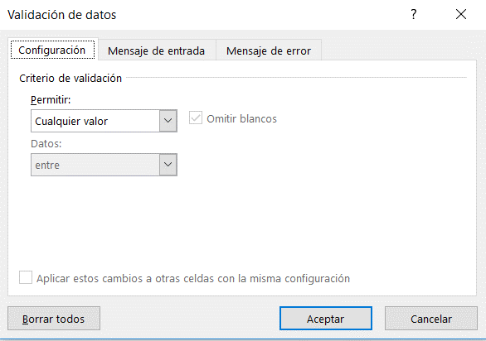
 |  |  | 3
 |  |  | 4
 |  |  | 5

Tipo de restricción

Criterio

Teoría para repasar
Aplicar la validación de datos a celdas

Formato condicional
Formato condicional
Apliquemos las siguientes reglas
1. Identifica folios duplicados
2. Identificar los 5 montos vendidos más altos
3. Identificar los 5 montos más bajos
4. Aplicar regla de iconos para monto por cobrar
5. Aplica un formato personalizado para identificar las ventas hechas al cliente "La Cosecha"

5. Aplicar barras de datos en monto
6. Aplicar escalas de color en N° de Folios

El formato condicional resalta rápidamente información importante en una hoja de cálculo. Descubramos las diferentes reglas que podemos aplicar para generar una analisis rapido de información

 | Folio | Fecha de Venta | Vendedor | Monto Vendido | Cliente | Producto | Sucursal | Monto Cobrado | Por Cobrar | Vendedor | Monto | Folios
 | 1 | 2023-01-05 | María Perez | $245,135.00 | Granos y Cereales | Producto3 | Ciudad de México | $189,686 | $55,449.00 | María Perez | $8,430,695.00 | 32
 | 2 | 2023-01-24 | María Perez | $433,344.00 | Autotransportes del Norte | Producto6 | Ciudad de México | $371,868 | $61,476.00 | José López | $8,292,253.00 | 30
 | 3 | 2023-03-17 | María Perez | $86,302.00 | Inmobiliaria GDL | Producto4 | Ciudad de México | $80,777 | $5,525.00 | Norma González | $4,095,350.00 | 13
 | 4 | 2023-05-11 | María Perez | $43,860.00 | La Cosecha | Producto5 | Ciudad de México | $31,637 | $12,223.00 | José Jimenez | $6,385,076.00 | 25
 | 5 | 2023-06-05 | María Perez | $435,374.00 | Autotransportes del Norte | Producto1 | Ciudad de México | $421,896 | $13,478.00
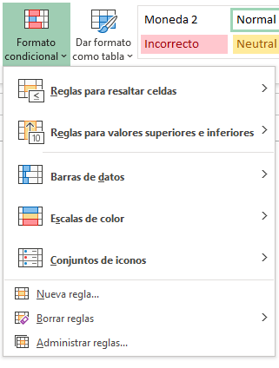
 | 6 | 2023-07-22 | María Perez | $325,273.00 | La Cosecha | Producto2 | Ciudad de México | $288,999 | $36,274.00
 | 7 | 2023-08-20 | María Perez | $351,205.00 | Granos y Cereales | Producto7 | Ciudad de México | $252,978 | $98,227.00
 | 8 | 2023-11-11 | María Perez | $358,998.00 | Distribuidora Mex | Producto8 | Ciudad de México | $263,171 | $95,827.00
 | 99 | 2024-01-16 | María Perez | $364,604.00 | Inmobiliaria GDL | Producto5 | Ciudad de México | $311,870 | $52,734.00
 | 10 | 2024-02-17 | María Perez
 | 11 | 2024-04-09 | María Perez
 | 12 | 2024-04-11 | María Perez
 | 13 | 2024-06-21 | María Perez
 | 14 | 2024-09-02 | María Perez
 | 15 | 2024-09-28 | María Perez
 | 16 | 2024-10-08
 | 17 | 2024-11-14
 | 18 | 2024-11-17
 | 19 | 2024-12-10
 | 20 | 2025-01-09
 | 20 | 2025-02-14
 | 22 | 2025-02-24
 | 23 | 2025-03-27
 | 24 | 2025-04-12
 | 25 | 2025-04-14
 | 26 | 2025-04-14
 | 27 | 2025-06-05
 | 28 | 2025-06-22
Teoría para repasar | 29 | 2025-08-12
Utilice el formato condicional para resaltar la información | 30 | 2025-09-13
 | 31 | 2025-11-13
 | 32 | 2025-12-12
 | 33 | 2023-04-10
 | 34 | 2023-06-01
 | 35 | 2023-08-12
 | 36 | 2023-09-28
 | 37 | 2023-12-09
...

Gráficas
Gráficas
Practiquemos
Insertemos una gráfica de columnas o barras y exploremos sus elementos
Insertemos una gráfica circular y conozcamos los diseño predeterminados
Genera una gráfica de líneas con la siguiente base y manipula los años que quieres visualizar
Ahora, utilicemos una gráfica combinada evaluar la rentabilidad de 5 productos
Ahora aprendamos a utilizar el cuadro combinado
Por último, crea una gráfica de tu elección, aplica formato y guardalo como plantilla
Ahora apliquemos una gráfica de dispersión
Otros tipos de gráficos
Gráfico de Dispersión (XY Scatter)
Descripción: Muestra la relación entre dos variables numéricas. Ideal para identificar correlaciones, patrones o tendencias.
Gráfico Radial (Radar)
Descripción: Compara valores de múltiples variables para varios elementos. Se representa como una telaraña, útil para evaluar desempeño por competencias.
Gráfico de Embudo – Proceso de reclutamiento
Descripción: Representa cómo se va filtrando el número de candidatos a lo largo del proceso de selección.
Histograma
Descripción: Representa la frecuencia de datos agrupados en intervalos (bins). Ideal para analizar distribución de datos continuos.
Un último ejemplo...

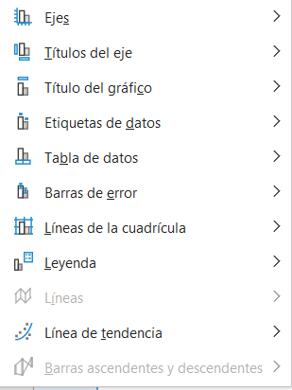
 |  |  |  |  |  |  |  |  |  |  |  |  |  |  |  |  |  |  |  |  |  |  |  |  |  |  | Cumplimiento | 52% | 26%
 |  |  |  |  |  |  |  |  |  |  |  |  |  |  |  |  |  |  |  |  |  |  |  |  |  |  | Resta | 48% | 24%
 | Sucursal | Producto 1 | Producto 2 | Vendedor | Monto | Mes | Año 2023 | Año 2024 | Año 2025 | Producto | Inversión | % Utilidad | Producto | Vendido | Cobrado |  |  |  |  |  |  |  |  |  | Solo selecciona rango de Trimestre y Bajas |  |  | 100% | 50%
Los gráficos ayudan a visualizar los datos de una forma más efectiva, facilitando el análisis de información.
Incluir gráficas en nuestros informes agrega valor a la información que queremos presentar en nuestras hojas de calculo.
Gráfica KPI
 | Guadalajara | $111,460 | $170,895 | María Perez | $353,392 | Enero | $102,313 | $90,813 | $142,457 | Producto 1 | $65,000.00 | 20% | Producto 1 | $464,540 | $250,428 | Edad (años) | Monto de Crédito Autorizado | Competencia | Juan | Ana | Luis | Etapa del Proceso de Reclutamiento | Candidatos | Mes | Trimestre | Bajas
 | CDMX | $139,518 | $212,971 | José Jimenez | $204,928 | Febrero | $69,791 | $124,455 | $146,935 | Producto 2 | $52,847.00 | 50% | Producto 2 | $242,538 | $233,858 | 20 | $35,000 | Comunicación | 7 | 9 | 6 | CVs recibidos | 200 | Enero | T1 | 22
 | Monterrey | $290,336 | $110,383 | José López | $278,624 | Marzo | $173,456 | $89,427 | $124,633 | Producto 3 | $15,000.00 | 98% | Producto 3 | $460,288 | $135,087 | 22 | $40,000 | Trabajo en equipo | 8 | 7 | 9 | Preseleccionados | 100 | Febrero | T1 | 20
 | Queretaro | $285,247 | $139,090 | Norma González | $54,442 | Abril | $69,259 | $104,330 | $138,833 | Producto 4 | $97,272.00 | 15% | Producto 4 | $656,836 | $477,692 | 24 | $48,000 | Liderazgo | 6 | 8 | 7 | Entrevista inicial | 70 | Marzo | T1 | 12
 | Toluca | $190,186 | $196,412 |  |  | Mayo | $100,874 | $88,896 | $131,926 | Producto 5 | $80,110.00 | 35% | Producto 5 | $227,153 | $161,512 | 26 | $55,000 | Creatividad | 5 | 6 | 8 | Evaluación técnica | 60 | Abril | T2 | 50
 | Michoacan | $344,802 | $326,133 |  |  | Junio | $140,436 | $98,246 | $177,702 | Producto 6 | $25,000.00 | 10% | Producto 6 | $487,601 | $321,925 | 28 | $63,000 |  |  |  |  | Entrevista final | 30 | Mayo | T2 | 40
 |  |  |  |  |  | Julio | $181,999 | $103,443 | $83,819 |  |  |  |  |  |  | 30 | $72,000 |  |  |  |  | Contratados | 10 | Junio | T2 | 19
 |  |  |  |  |  | Agosto | $152,996 | $128,622 | $67,749 |  |  |  |  |  |  | 32 | $80,000 |  |  |  |  |  |  | Julio | T3 | 41
 |  |  |  |  |  | Septiembre | $88,223 | $164,039 | $91,658 |  |  |  |  |  |  | 34 | $85,000 |  |  |  |  |  |  | Agosto | T3 | 21
 |  |  |  |  |  | Octubre | $108,366 | $143,994 | $52,651 |  |  |  |  |  |  | 36 | $83,000 |  |  |  |  |  |  | Septiembre | T3 | 35
Gráficas Recomendadas según información
 |  |  |  |  |  | Noviembre | $91,022 | $150,294 | $171,773 |  |  |  |  |  |  | 38 | $78,000 |  |  |  |  |  |  | Octubre | T4 | 20
 |  |  |  |  |  | Diciembre | $122,971 | $150,752 | $198,126 |  |  |  |  |  |  | 40 | $70,000 |  |  |  |  |  |  | Noviembre | T4 | 50
 |  |  |  |  |  |  |  |  |  |  |  |  |  |  |  | 42 | $62,000 |  |  |  |  |  |  | Diciembre | T4 | 6
...
Gráfico de columnas, barras, líneas, área, superficie o radial
Gráfico circular o de anillos
...
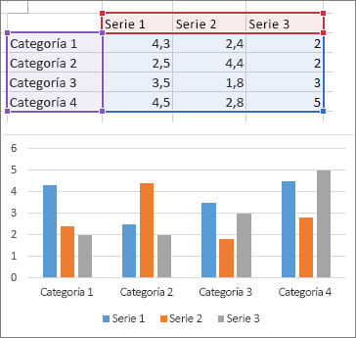
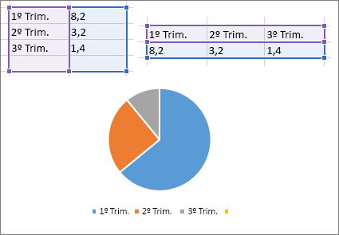
...
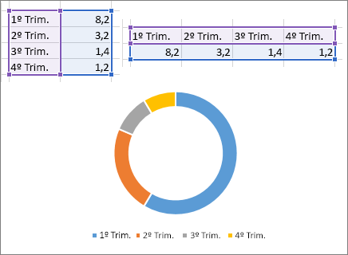
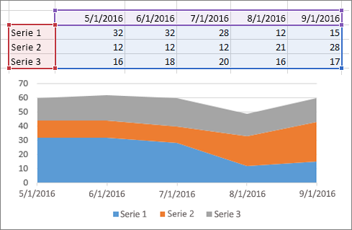

Teoría para repasar
Crear un gráfico de principio a fin

Reporte Gráfico
Ejemplos
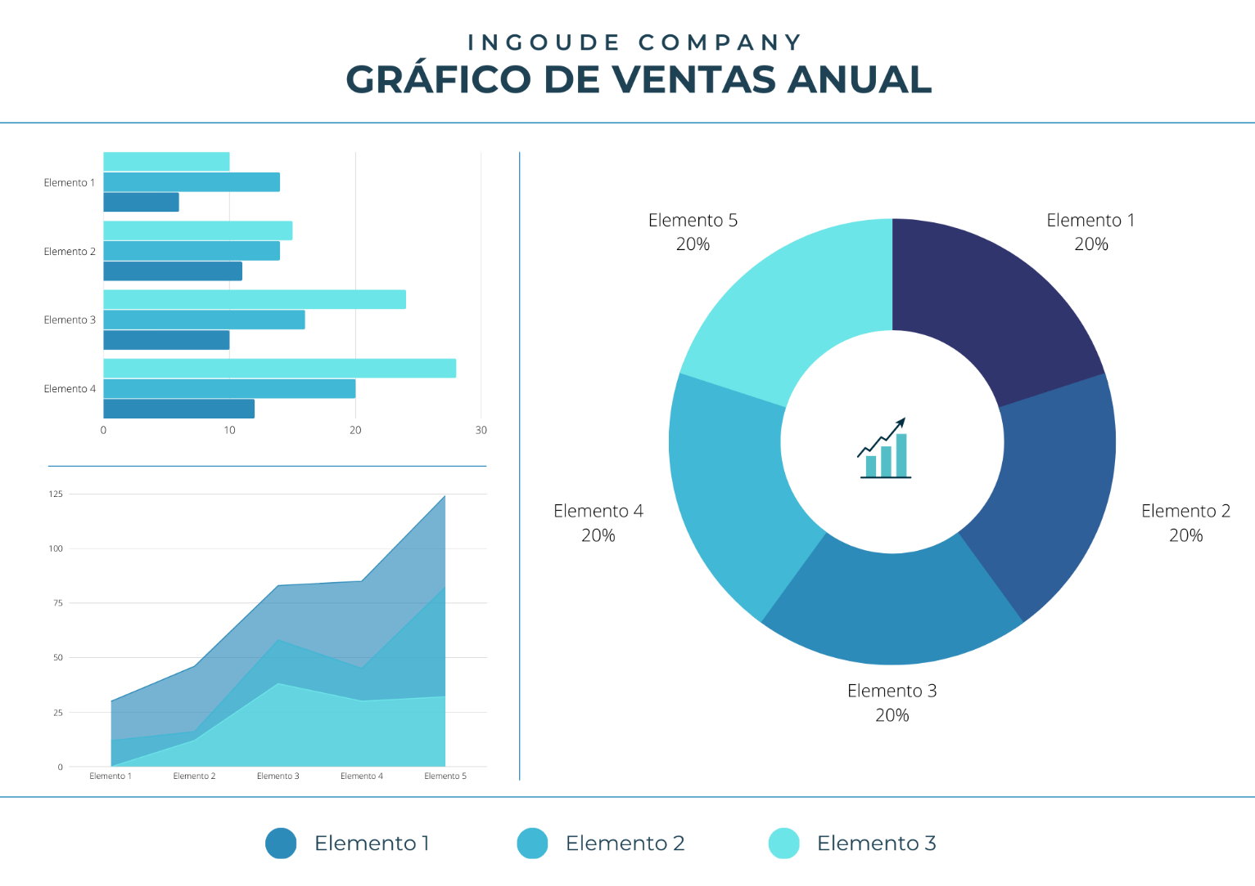
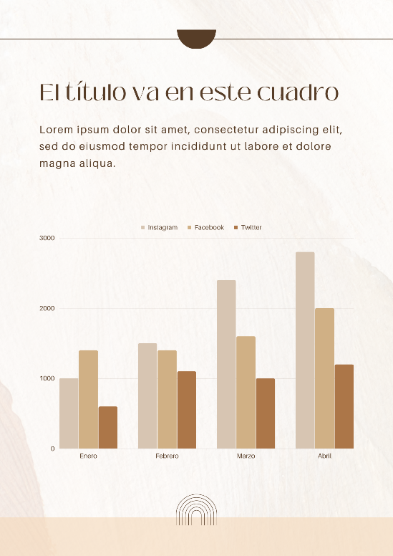

Fecha
Funciones fecha y hora
Funciones de Fecha
 |  |  |  | Vacaciones |  |  |  |  |  |  |  |  |  |  |  |  |  | Teoría para repasar
 |  |  |  |  |  |  |  |  |  |  |  |  |  |  |  |  |  | Funciones de FECHA y HORA
Práctica
Ana acaba de ingresar a Seguros GMP y revisando su cartera de clientes, quiere llevar un seguimiento automatizado de próximas polizas a renovar.
Ayúda a Ana utilizando las funciones que creas convenientes

Comencemos...
DIAS, DIAS. LAB Y DIAS.LAB.INTL
estas funciones nos ayudan a calcular el número de días entre dos fechas, la diferencia entre uno y otro es que DIAS.LAB solo toma en cuenta días laborables (Lunes a Viernes) y DIAS.LAB.INTL tú puedes personalizar los días no laborables
HOY
La función HOY nos inserta la fecha actual, la podemos utilizar para automatizar fechas de pago, seguimientos, etc.
HOY Y DIAS ANIDADAS
Calculemos los días entre dos fechas utilizando las dos funciones

SIFECHA
Esta función nos ayuda a obtener la diferencia entre dos fechas y además nos permitirá elegir el tipo de dato que deseamos como resultado y que pueden ser días, meses o años.
SIFECHA(fecha_inicial,fecha_final,unidad)
Unidad Devuelve
"Y" El número de años
"M" El número de meses
"D" El número de días
 | Fecha Inicial | Fecha Final | DIAS | DIAS. LAB | DIAS.LAB.INTL |  | HOY | Fecha de Vencimiento de Póliza | Plazo en días | Fecha de Vencimiento de Póliza | Días a hoy |  | Empleado | Fecha de Ingreso | Años de antigüedad | Meses de antigüedad | Días de antigüedad | Vencimiento de Poliza de Seguro | Empleado | Días para renovación de poliza
 | 2025-01-25 | 2025-02-22 |  |  |  |  |  | 2025-01-25 |  | 2025-01-25 |  |  | Abigail Acevedo | 2020-12-16 |  |  |  | 2025-12-20 | Abigail Acevedo
 | 2025-07-25 | 2025-09-13 |  |  |  |  |  | 2025-07-25 |  | 2025-07-25 |  |  | Abril Aguilera | 2004-04-20 |  |  |  | 2025-12-23 | Abigail Aguilar
 | 2025-10-14 | 2025-10-26 |  |  |  |  |  | 2025-10-14 |  | 2025-10-14 |  |  | Adelaida Aguirre | 2008-02-29 |  |  |  | 2025-12-24 | Abril Aguilera
 | 2025-08-25 | 2025-09-16 |  |  |  |  |  | 2025-08-25 |  | 2025-08-25 |  |  | Adriana Aguirre | 2010-07-06 |  |  |  | 2025-12-09 | Adelaida Aguirre
 | 2025-09-07 | 2025-10-10 |  |  |  |  |  | 2025-09-07 |  | 2025-09-07 |  |  | Agustin Alarcon | 2015-10-25 |  |  |  | 2025-12-24 | Adriana Aguirre
 | 2025-02-12 | 2025-05-12 |  |  |  |  |  | 2025-02-12 |  | 2025-02-12 |  |  | Airet Alcaraz | 2015-09-09 |  |  |  | 2025-12-26 | Agustin Alarcon
 | 2025-08-23 | 2025-10-27 |  |  |  | Teoría para repasar |  | 2025-08-23 |  | 2025-08-23 |  |  | Alan Alcazar | 2000-02-13 |  |  |  | 2025-12-30 | Airet Alcaraz
 | 2025-10-08 | 2025-11-26 |  |  |  | Función HOY |  | 2025-10-08 |  | 2025-10-08 |  |  | Alberto Aldape | 2010-11-28 |  |  |  | 2025-12-09 | Alan Alcazar
Teoría para repasar | 2025-09-21 | 2025-12-20 |  |  |  |  |  | 2025-09-21 |  | 2025-09-21 |  |  | Alberto Almanza | 2014-02-18
Función DIAS | 2025-10-01 | 2025-12-15 |  |  |  |  |  | 2025-10-01 |  | 2025-10-01 |  |  | Alejandra Alonso | 2001-07-19
Función DIAS.LAB | 2025-03-19 | 2025-06-07 |  |  |  |  |  | 2025-03-19 |  | 2025-03-19 |  |  | Alicia Alvarado | 2024-02-12
Función DIAS.LAB.INTL | 2025-01-04 | 2025-01-05 |  |  |  |  |  | 2025-10-29 |  | 2025-10-29 |  |  | Alma Alvarado | 2012-03-09
 | 2025-02-13 | 2025-03-12 |  |  |  |  |  | 2025-02-13 |  | 2025-02-13 |  |  | Ana Ayala | 2001-01-02
 | 2025-04-16 | 2025-07-04 |  |  |  |  |  | 2025-04-16 |  | 2025-04-16 |  | Teoría para repasar | Anatolio Barreda | 2021-03-23
 | 2025-04-26 | 2025-06-05 |  |  |  |  |  | 2025-04-26 |  | 2025-04-26 |  | Función SIFECHA | Andrea Bazán | 2000-07-08
 | 2025-10-03 | 2025-12-16 |  |  |  |  |  | 2025-10-03 |  | 2025-10-03 |  |  | Ángel Cabrera | 2014-12-20
 | 2025-06-21 | 2025-07-11 |  |  |  |  |  | 2025-06-21 |  | 2025-06-21 |  |  | Ángel Calzadillas | 2023-11-27
 |  |  |  |  |  |  |  |  |  | 2025-04-29 |  |  | Angela Cárdenas | 2013-10-10
 |  |  |  |  |  |  |  |  |  | 2025-05-16 |  |  | Angela Cárdenas | 2017-02-03
 |  |  |  |  |  |  |  |  |  | 2025-01-21 |  |  | Areli Cardona | 2014-09-30
 |  |  |  |  |  |  |  |  |  | 2025-04-16 |  |  | Beatriz Carvajal | 2020-05-18
 |  |  |  |  |  |  |  |  |  | 2025-02-14 |  |  | Beatriz Casado | 2001-12-03
 |  |  |  |  |  |  |  |  |  | 2025-07-15 |  |  | Beatriz Castañeda | 2022-10-23
 |  |  |  |  |  |  |  |  |  | 2025-05-16 |  |  | Belem Castañeda | 2002-08-18
...

Texto
Funciones de Texto
Ayúda a Lucy a generar el registro como lo pide el ejemplo para generar una base con la información de los colaboradores
Práctica
 |  |  |  |  |  |  |  |  |  |  |  |  |  |  | Teoría para repasar
 |  |  |  |  |  |  |  |  |  |  |  |  |  |  | Funciones de Texto

ESPACIOS
La función ESPACIOS, Elimina los espacios del texto, excepto el espacio normal que se deja entre palabras.
CONCATENAR
esta función crea un solo contenido en una celda a partir de la información de varias
MAYUSC,MINUSC,NOMPROPIO
estas funciones modifican el texto seleccionado a mayusculas, minusculas o nombre propio
LARGO
La función LARGO contabiliza el número de caracteres que contiene una celda, puedes aplicarlo para asegurarte que el número de los caracteres son correctos, por ejemplo: NSS, RFC, Números de serie, etc.
ESPACIOS
La función ESPACIOS en Excel remueve los espacios de un texto a excepción del espacio sencillo entre cada palabra.
 | Nombre | Apellido | CONCATENAR |  | Nombre Completo |  | Nombre completo | MINUSC | MAYUSC | NOMPROPIO | Nombre | Apellido | N° de empleado | Registro para Sistema de RH
 | ABIGAIL | ACEVEDO |  |  |  |  | ABIGAIL ACEVEDO |  |  |  | ABIGAIL | ACEVEDO | 1820 | Empleado 1820, Abigail Acevedo
 | ABIGAIL | AGUILAR |  |  |  |  | ABIGAIL AGUILAR |  |  |  | ABIGAIL | AGUILAR | 1824
 | ABRIL | AGUILERA |  |  |  |  | ABRIL AGUILERA |  |  |  | ABRIL | AGUILERA | 1828
 | ADELAIDA | AGUIRRE |  |  |  |  | ADELAIDA AGUIRRE |  |  |  | ADELAIDA | AGUIRRE | 1832
 | ADRIANA | AGUIRRE |  |  |  |  | ADRIANA AGUIRRE |  |  |  | ADRIANA | AGUIRRE | 1836
 | AGUSTIN | ALARCON |  | Teoría para repasar |  |  | AGUSTIN ALARCON |  |  |  | AGUSTIN | ALARCON | 1840
Teoría para repasar | AIRET | ALCARAZ |  | Función ESPACIOS |  | Teoría para repasar | AIRET ALCARAZ |  |  |  | AIRET | ALCARAZ | 1844
Función CONCATENAR | ALAN | ALCAZAR |  |  |  | Función MAYUSC | ALAN ALCAZAR |  |  |  | ALAN | ALCAZAR | 1848
 | ALBERTO | ALDAPE |  |  |  | Función MINUSC | ALBERTO ALDAPE |  |  |  | ALBERTO | ALDAPE | 1852
 | ALBERTO | ALMANZA |  |  |  | Función NOMPROPIO | ALBERTO ALMANZA |  |  |  | ALBERTO | ALMANZA | 1856
 | ALEJANDRA | ALONSO |  |  |  |  | ALEJANDRA ALONSO |  |  |  | ALEJANDRA | ALONSO | 1860
 | ALICIA | ALVARADO |  |  |  |  | ALICIA ALVARADO |  |  |  | ALICIA | ALVARADO | 1864
 | ALMA | ALVARADO |  |  |  |  | ALMA ALVARADO |  |  |  | ALMA | ALVARADO | 1868
 | ALMA | ANGULO |  |  |  |  | ALMA ANGULO |  |  |  | ALMA | ANGULO | 1872
 | AMERICA | ARANDA |  |  |  |  | AMERICA ARANDA |  |  |  | AMERICA | ARANDA | 1876
 | ANA | ARELLANO |  |  |  |  | ANA ARELLANO |  |  |  | ANA | ARELLANO | 1880
 | ANA | AVENDAÑO |  |  |  |  | ANA AVENDAÑO |  |  |  | ANA | AVENDAÑO | 1884
 |  |  |  |  |  |  | ANA AYALA |  |  |  | ANA | AYALA | 1888
...

Encontrar-Extraer
EXTRAER CONTENIDO
Práctica
Utiliza la función Izquierda y Derecha para mostrar solo tu nombre y solo tu apellido materno
Gloria acaba de descargar una relación de las facturas pagadas en 2024, ayúdala a separar la información para poderla analizar de mejor manera

En ocasiones necesitamos extraer contenido de una celda de Excel para utilizarlo en alguna otra fórmula o simplemente porque necesitamos una parte de la cadena de texto contenida en la celda.
 |  |  | FACTURAMETODODEPAGO.MONTO.MONTO.MONTO.FECHADEPAGO | FACTURA | METODO DE PAGO | FECHA DE PAGO | MONTO
 |  |  | F-1100TCREDITOx$83481x00000x00000x28/01/2024
 |  |  | F-1210TCREDITOx00000x$43113x00000x13/06/2024
Extraer caracteres al inicio o al final
 |  |  | F-1320TCREDITOx00000x$51744x00000x29/06/2024
 |  |  | F-1430EFECTIVOx00000x00000x$25956x14/06/2024
Si necesitas extraer un número determinado de caracteres que se encuentran al inicio o al final de una cadena de texto podemos utilizar la función IZQUIERDA o la función DERECHA.
Hagamos el siguiente ejemplo:
 |  |  | F-1540TCREDITOx00000x$76150x00000x14/04/2024
 |  |  | F-1650EFECTIVOx00000x00000x$83811x12/05/2024
 |  |  | F-1760TCREDITOx00000x$35928x00000x27/04/2024
 |  |  | F-1870TCREDITOx00000x$32309x00000x01/04/2024
 |  |  | F-1980EFECTIVOx00000x00000x$82379x15/02/2024
 |  |  | F-2090TCREDITOx$62807x00000x00000x07/06/2024
 |  |  | F-2200TCREDITOx00000x$38157x00000x29/03/2024
 |  |  | F-2310TCREDITOx00000x$39265x00000x23/02/2024
 |  |  | F-2420EFECTIVOx00000x00000x$22925x21/04/2024
ID | Utiliza IZQUIERDA para extraer el código de la factura | Utiliza DERECHA para extraer la fecha | F-2530TCREDITOx00000x$22316x00000x17/06/2024
F-104 CREDITO GDL 26/07/2025 | Código factura | Fecha | F-2640EFECTIVOx00000x00000x$79625x15/04/2024
F-114 TDEBITO GDL 26/08/2025 |  |  | F-2750TCREDITOx00000x$75078x00000x07/03/2024
F-204 CREDITO GDL 16/07/2025 |  |  | F-2860TCREDITOx00000x$82901x00000x26/04/2024
F-124 TDEBITO GDL 05/04/2025 |  |  | F-2970EFECTIVOx00000x00000x$55159x09/04/2024
 |  |  | F-3080TCREDITOx$85848x00000x00000x10/02/2024
 |  |  | F-3190TCREDITOx00000x$34523x00000x22/05/2024
 |  |  | F-3300EFECTIVOx00000x00000x$24880x08/04/2024
 |  |  | F-3410TCREDITOx00000x$58544x00000x06/06/2024
Extraer caracteres intermedios
 |  |  | F-3520EFECTIVOx00000x00000x$34467x29/05/2024
 |  |  | F-3630TCREDITOx$44379x00000x00000x09/05/2024
Si por el contrario, necesitas extraer sólo una parte que se encuentra en medio de la cadena de texto, podemos utilizar la función EXTRAE que nos permite indicar la posición inicial dentro de la cadena donde se iniciará la extracción y adicionalmente la cantidad de caracteres que deseamos extraer.
 |  |  | F-3740TCREDITOx00000x$54560x00000x22/06/2024
 |  |  | F-3850TCREDITOx00000x$47987x00000x28/03/2024
 |  |  | F-3960EFECTIVOx00000x00000x$15597x10/03/2024
 |  |  | F-4070TCREDITOx00000x$54601x00000x16/01/2024
 |  |  | F-4180EFECTIVOx00000x00000x$22209x14/02/2024
 |  |  | F-4290TCREDITOx00000x$13525x00000x25/06/2024
 |  |  | F-4400TCREDITOx00000x$79571x00000x03/05/2024
 |  |  | F-4510EFECTIVOx00000x00000x$15516x25/02/2024
ID | Utiliza EXTRAE para extraer el metodo de pago |  | F-4620TCREDITOx$83273x00000x00000x05/02/2024
F-104 CREDITO GDL 26/07/2025 | Metodo de pago |  | F-4730TCREDITOx00000x$27398x00000x05/05/2024
F-114 TDEBITO GDL 26/08/2025 |  |  | F-4840EFECTIVOx00000x00000x$37075x12/01/2024
F-204 CREDITO GDL 16/07/2025 |  |  | F-4950TCREDITOx00000x$44640x00000x26/05/2024
F-124 TDEBITO GDL 05/04/2025 |  |  | F-5060EFECTIVOx00000x00000x$64633x29/03/2024
 |  |  | F-5170EFECTIVOx00000x00000x$33159x09/05/2024
ENCONTRAR CONTENIDO
 |  |  | F-5280TCREDITOx$22557x00000x00000x14/02/2024
 |  |  | F-5390TCREDITOx00000x$82419x00000x20/01/2024
 |  |  | F-5500TCREDITOx00000x$49832x00000x15/01/2024
 |  |  | F-5610EFECTIVOx00000x00000x$59363x02/03/2024
La función ENCONTRAR en Excel nos devuelve la posición inicial de una cadena de texto, o de un carácter, dentro de otra cadena de texto. La función ENCONTRAR hace diferencia entre mayúsculas y minúsculas.
 |  |  | F-5720TCREDITOx00000x$13162x00000x26/02/2024
 |  |  | F-5830EFECTIVOx00000x00000x$36089x12/05/2024
 |  |  | F-5940TCREDITOx00000x$22991x00000x22/02/2024
 |  |  | F-6050TCREDITOx00000x$20723x00000x21/06/2024
 |  |  | F-6160TCREDITOx00000x$89461x00000x16/02/2024
 |  |  | F-6270EFECTIVOx00000x00000x$37814x27/03/2024
ID | Utiliza ENCONTRAR para la posición de la sucursal | Utiliza EXTRAE para extraer la sucursal | F-6380TCREDITOx00000x$15552x00000x03/01/2024
F-104 CREDITO GDL 26/07/2025 | GDL | Sucursal | F-6490EFECTIVOx00000x00000x$87140x10/05/2024
GDL F-114 TDEBITO 26/08/2025 |  |  | F-6600TCREDITOx00000x$27193x00000x22/03/2024
F-204 CREDITO 16/07/2025 GDL |  |  | F-6710TCREDITOx00000x$61129x00000x05/02/2024
F-124 GDL TDEBITO 05/04/2025 |  |  | F-6820EFECTIVOx00000x00000x$74951x18/01/2024
 |  |  | F-6930TCREDITOx$83848x00000x00000x21/03/2024
 |  |  | F-7040TCREDITOx00000x$66800x00000x20/06/2024
Teoría para repasar |  |  | F-7150TCREDITOx00000x$10328x00000x06/02/2024
Función IZQUIERDA |  |  | F-7260EFECTIVOx00000x00000x$79330x20/02/2024
Función DERECHA |  |  | F-7370TCREDITOx00000x$33402x00000x07/05/2024
...

Introducción Buscarv
Buscarv
Ejemplo 2
Validación entre bases
Ejemplo 3
Lista Auxiliar
Ejemplo 4
Búsqueda de más de un criterio
Ejemplo 5
Búsqueda aproximada

Usa BUSCARV cuando necesites buscar elementos de una tabla o un rango por fila. También funciona para identificar información inexistente.
conozcamos a detalle su estructura
 |  |  |  |  |  |  |  | Registros a validar
 | Fecha de Venta | Código de Venta | Vendedor | Monto Vendido | Cliente | Producto | Cedis | Código de Venta | Vendedor | Cliente | Producto
 | 2023-01-02 | C-1000 | Laura Estrada | $119,270.00 | Corporativo Garcia | Producto5 | Ciudad de México | C-2700
 | 2023-01-05 | C-1100 | Norma Gonzalez | $476,683.00 | Servicios Legales JM | Producto3 | Querétaro | C-87100
 | 2023-01-05 | C-1200 | Gloria Vazquez | $245,135.00 | Distribuidora Mex | Producto3 | Ciudad de México | C-2000
 | 2023-01-08 | C-1300 | Laura Estrada | $436,091.00 | Car Fast | Producto1 | Ciudad de México | C-77500
 | 2023-01-08 | C-1400 | Laura Estrada | $99,762.00 | La Cosecha | Producto3 | Jalisco | C-19400
1. Valor que deseas buscar
2. Rango de la base, iniciando por la columna donde crees que se encuentra el valor buscado
3. Número de columnas, desde donde crees que se encuentra el valor hasta la información que necesitas
4. Coincidencia exacta o aproximada
 | 2023-01-09 | C-1500 | Mario Cardenas | $78,582.00 | Servicios Legales JM | Producto2 | Querétaro | C-10300
 | 2023-01-09 | C-1600 | Pedro Gomez | $255,455.00 | Multiservicios MX | Producto2 | Nuevo León | C-23200
 | 2023-01-11 | C-1700 | Mario Cardenas | $489,179.00 | Distribuidora Mex | Producto5 | Ciudad de México | C-61500
 | 2023-01-15 | C-1800 | Gloria Vazquez | $255,367.00 | Inmobiliaria GDL | Producto3 | Jalisco | C-45200
 | 2023-01-16 | C-1900 | Juan García | $331,417.00 | Multiservicios MX | Producto7
 | 2023-01-17 | C-2000 | Laura Estrada | $399,311.00 | La Cosecha | Producto4
 | 2023-01-17 | C-2100 | Sandra Hernandez | $237,049.00 | Ofisoluciones | Producto1
 | 2023-01-18 | C-2200 | Laura Estrada | $460,984.00 | Inmobiliaria GDL | Producto3
 | 2023-01-19 | C-2300 | Pedro Gomez | $83,553.00 | Avansec | Producto1
 | 2023-01-20 | C-2400 | José Jimenez | $10,494.00 | Multiservicios MX | Producto4
 | 2023-01-21 | C-2500 | Juan García | $194,441.00 | López y Asociados | Producto6
Teoría para repasar | 2023-01-21 | C-2600 | Laura Estrada | $129,245.00 | Estudio 14 | Producto4
Función BUSCARV | 2023-01-23 | C-2700 | José Jimenez | $198,930.00 | Servicios Legales JM | Producto7
 | 2023-01-24 | C-2800 | Gloria Vazquez | $433,344.00 | Avansec | Producto6
 | 2023-01-25 | C-2900 | José López | $436,137.00 | Granos y Cereales | Producto1
 | 2023-01-25 | C-3000 | Norma Gonzalez | $395,731.00 | Servicios Legales JM | Producto6
 | 2023-01-27 | C-3100 | Pedro Gomez | $419,165.00 | Ofisoluciones | Producto1
 | 2023-02-01 | C-3200 | José Jimenez | $462,166.00 | Servicios Legales JM | Producto5
 | 2023-02-04 | C-3300 | Sandra Hernandez | $195,197.00 | Reclutamiento Express | Producto7
 | 2023-02-04 | C-3400 | Sandra Hernandez | $256,365.00 | Servicios Legales JM | Producto7
...

Mi primer TD
Mi primer Tabla Dinámica

Recordemos...
 | Año | Mes | Vendedor | Monto Vendido
 | 2025 | 12 | Gloria Vazquez | $402,803.00
 | 2025 | 2 | Sandra Hernandez | $317,505.00
Una tabla dinámica toma los datos y los resume para que pueda obtener información de ellos, sin tener que escribir ninguna fórmula o función.
Lo difícil no es crear una tabla dinámica
El primer paso para crear una buena tabla dinámica es asegurarse de que los datos de origen son los correctos, para esto se deben de utilizar las herramientas de optimización de bases de datos.
 | 2024 | 6 | Laura Estrada | $429,994.00
 | 2023 | 9 | José Jimenez | $361,736.00
 | 2023 | 11 | Mario Cardenas | $280,817.00
 | 2025 | 2 | Pedro Gomez | $262,357.00
 | 2025 | 11 | Juan García | $412,242.00
 | 2024 | 6 | Laura Estrada | $425,869.00
 | 2025 | 8 | Norma Gonzalez | $303,359.00
 | 2024 | 1 | Laura Estrada | $310,754.00 | Inmobiliaria GDL
 | 2024 | 9 | Juan García | $26,237.00 | Servicios Legales JM
 | 2025 | 1 | Pedro Gomez | $383,124.00 | Car Fast
 | 2023 | 7 | Laura Estrada | $435,521.00 | Ofisoluciones
 | 2023 | 3 | Norma Gonzalez | $152,921.00 | Avansec
 | 2025 | 7 | Norma Gonzalez | $344,541.00 | Ofisoluciones
 | 2025 | 1 | José López | $242,782.00 | Autotransportes del Norte
 | 2024 | 10 | José López | $292,926.00 | Reclutamiento Express
 | 2025 | 3 | Sandra Hernandez | $113,243.00 | Reclutamiento Express
 | 2023 | 2 | Pedro Gomez | $174,276.00 | Estudio 14
1. Crear una tabla dinamica
Seleccione las celdas a partir de las que quiera crear una tabla dinámica.
Nota: Los datos no deben tener filas o columnas vacías. Debe tener un encabezado de solo una fila.
 | 2023 | 4 | Pedro Gomez | $191,479.00 | López y Asociados
 | 2023 | 7 | Sandra Hernandez | $152,653.00 | Servicios Legales JM
 | 2023 | 4 | Juan García | $423,698.00 | Granos y Cereales
 | 2024 | 10 | María Perez | $356,311.00 | Estudio 14
 | 2023 | 3 | José López | $491,276.00 | Car Fast
 | 2025 | 9 | María Perez | $489,939.00 | López y Asociados
 | 2023 | 4 | Pedro Gomez | $83,553.00 | Avansec
 | 2023 | 9 | Pedro Gomez | $412,127.00 | Servicios Legales JM
 | 2023 | 1 | Pedro Gomez | $11,297.00 | Autotransportes del Norte
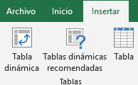
 | 2023 | 12 | Pedro Gomez | $248,878.00 | Car Fast
 | 2025 | 4 | Mario Cardenas | $244,739.00 | Corporativo Garcia
 | 2024 | 7 | Mario Cardenas | $142,295.00 | Ofisoluciones
 | 2023 | 11 | Mario Cardenas | $404,259.00 | Autotransportes del Norte
 | 2025 | 7 | María Perez | $238,181.00 | Car Fast
 | 2024 | 1 | Mario Cardenas | $484,243.00 | La Cosecha
 | 2023 | 9 | Gloria Vazquez | $255,367.00 | Inmobiliaria GDL
 | 2023 | 3 | Mario Cardenas | $35,131.00 | Distribuidora Mex
2. Cuadro de dialogo
 | 2023 | 1 | Juan García | $320,352.00 | López y Asociados
 | 2024 | 7 | José López | $196,887.00 | Inmobiliaria GDL
 | 2025 | 5 | José Jimenez | $426,030.00 | La Cosecha
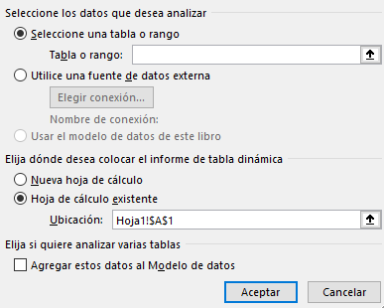
 | 2025 | 7 | Juan García | $102,165.00
 | 2024 | 7 | María Perez | $26,843.00
 | 2024 | 11 | Gloria Vazquez | $364,604.00
 | 2023 | 2 | Norma Gonzalez | $133,865.00
 | 2024 | 12 | José López | $289,507.00
 | 2024 | 8 | Sandra Hernandez | $252,636.00
 | 2023 | 10 | María Perez | $289,867.00
 | 2023 | 4 | Laura Estrada | $436,091.00
 | 2025 | 5 | Juan García | $367,264.00
 | 2025 | 11 | Norma Gonzalez | $53,270.00 | Granos y Cereales
 | 2024 | 8 | Norma Gonzalez | $373,401.00 | Granos y Cereales
 | 2024 | 7 | Norma Gonzalez | $220,570.00 | Granos y Cereales
 | 2023 | 7 | María Perez | $263,345.00 | Distribuidora Mex
 | 2025 | 7 | José López | $460,654.00 | Car Fast
 | 2025 | 10 | Laura Estrada | $215,888.00 | Reclutamiento Express
 | 2024 | 4 | Juan García | $230,000.00 | Servicios Legales JM
 | 2024 | 2 | Laura Estrada | $453,422.00 | Inmobiliaria GDL
 | 2025 | 12 | José López | $411,909.00 | Autotransportes del Norte
 | 2025 | 5 | Norma Gonzalez | $431,093.00 | Inmobiliaria GDL
3. Campos
Para agregar un campo a la tabla dinámica, active la casilla del nombre del campo en el panel Campos de tabla dinámica.
Nota: Los campos seleccionados se agregan a sus áreas predeterminadas: los campos no numéricos se agregan a Filas, las jerarquías de fecha y hora se agregan a Columnas y los campos numéricos se agregan a Valores.
 | 2025 | 2 | Gloria Vazquez | $67,738.00 | Inmobiliaria GDL
 | 2023 | 9 | Gloria Vazquez | $71,743.00 | Inmobiliaria GDL
 | 2024 | 1 | Norma Gonzalez | $340,686.00 | Distribuidora Mex
 | 2025 | 7 | Gloria Vazquez | $216,974.00 | Estudio 14
 | 2023 | 6 | Sandra Hernandez | $339,966.00 | Avansec
 | 2025 | 10 | Sandra Hernandez | $259,994.00 | Distribuidora Mex
 | 2025 | 2 | María Perez | $149,402.00 | Autotransportes del Norte
 | 2025 | 8 | Gloria Vazquez | $425,743.00 | Distribuidora Mex
 | 2025 | 8 | Mario Cardenas | $355,767.00 | Servicios Legales JM
 | 2024 | 1 | Juan García | $125,134.00 | Servicios Legales JM
 | 2023 | 9 | Laura Estrada | $31,626.00 | Servicios Legales JM
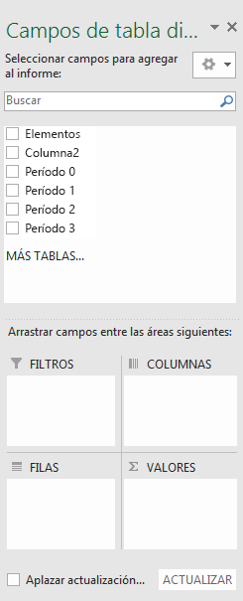
 | 2025 | 3 | Norma Gonzalez | $379,585.00 | La Cosecha
 | 2025 | 9 | José Jimenez | $499,580.00 | Distribuidora Mex
 | 2023 | 11 | Laura Estrada | $279,143.00 | Avansec
 | 2025 | 6 | José Jimenez | $158,883.00 | La Cosecha
 | 2024 | 11 | Juan García | $403,816.00 | Granos y Cereales
 | 2023 | 5 | José López | $400,876.00 | Corporativo Garcia
 | 2024 | 4 | Sandra Hernandez | $313,250.00 | Ofisoluciones
 | 2025 | 3 | José López | $54,187.00 | Car Fast
 | 2023 | 8 | Pedro Gomez | $18,428.00 | Car Fast
 | 2025 | 9 | María Perez | $327,782.00 | Avansec
 | 2025 | 8 | José Jimenez | $187,392.00
 | 2023 | 10 | Mario Cardenas | $363,662.00
 | 2023 | 8 | Pedro Gomez | $361,414.00
 | 2024 | 11 | Sandra Hernandez | $200,805.00
 | 2024 | 10 | Laura Estrada | $341,575.00
 | 2024 | 10 | Pedro Gomez | $216,959.00
 | 2024 | 2 | Gloria Vazquez | $279,534.00
 | 2023 | 1 | José Jimenez | $209,437.00
 | 2024 | 5 | Pedro Gomez | $230,077.00
Estructura
no visible
Estructura
visible
En tu base de datos identifica cuál encabezado es de estructura y cuál de calculo
 | 2025 | 12 | Pedro Gomez | $406,144.00
 | 2023 | 5 | Laura Estrada | $388,590.00
 | 2023 | 1 | María Perez | $195,607.00
 | 2024 | 12 | Sandra Hernandez | $344,856.00 | Car Fast
 | 2024 | 5 | Sandra Hernandez | $128,001.00 | Servicios Legales JM
Estructura
visible
Calculo
 | 2023 | 3 | Norma Gonzalez | $299,771.00 | Multiservicios MX
 | 2024 | 5 | Mario Cardenas | $396,282.00 | Estudio 14
 | 2025 | 7 | José López | $92,095.00 | Avansec
 | 2024 | 9 | Norma Gonzalez | $406,024.00 | Multiservicios MX
 | 2025 | 1 | Mario Cardenas | $210,150.00 | Servicios Legales JM
 | 2024 | 1 | José López | $322,928.00 | La Cosecha
 | 2024 | 7 | María Perez | $127,712.00 | Servicios Legales JM
 | 2024 | 6 | Pedro Gomez | $414,884.00 | Multiservicios MX
Para mover un campo de un área a otra, arrastre el campo al área de destino.
 | 2024 | 3 | Norma Gonzalez | $452,852.00 | Car Fast
 | 2025 | 3 | José López | $329,471.00 | Servicios Legales JM
 | 2025 | 11 | Gloria Vazquez | $492,365.00 | La Cosecha
 | 2024 | 7 | Norma Gonzalez | $98,648.00 | López y Asociados
 | 2023 | 11 | Sandra Hernandez | $100,478.00 | Multiservicios MX
 | 2025 | 12 | Sandra Hernandez | $299,322.00 | Inmobiliaria GDL
Teoría para repasar | 2024 | 10 | Pedro Gomez | $106,598.00 | Reclutamiento Express
Crear una tabla dinámica | 2023 | 6 | José López | $318,634.00 | Autotransportes del Norte
Lista de campos | 2025 | 2 | Juan García | $258,422.00 | Reclutamiento Express
Cambiar origen de datos | 2023 | 3 | Mario Cardenas | $234,247.00 | Distribuidora Mex
Actualizar datos | 2023 | 1 | Laura Estrada | $137,061.00 | Car Fast
Ordenar datos | 2023 | 1 | Laura Estrada | $330,825.00 | Avansec
Agrupar o desagrupar | 2025 | 9 | Sandra Hernandez | $234,918.00 | Servicios Legales JM
Aplicar formato condicional | 2023 | 3 | José López | $48,701.00 | Servicios Legales JM
 | 2025 | 10 | Juan García | $316,806.00 | La Cosecha
...

